Sheet1
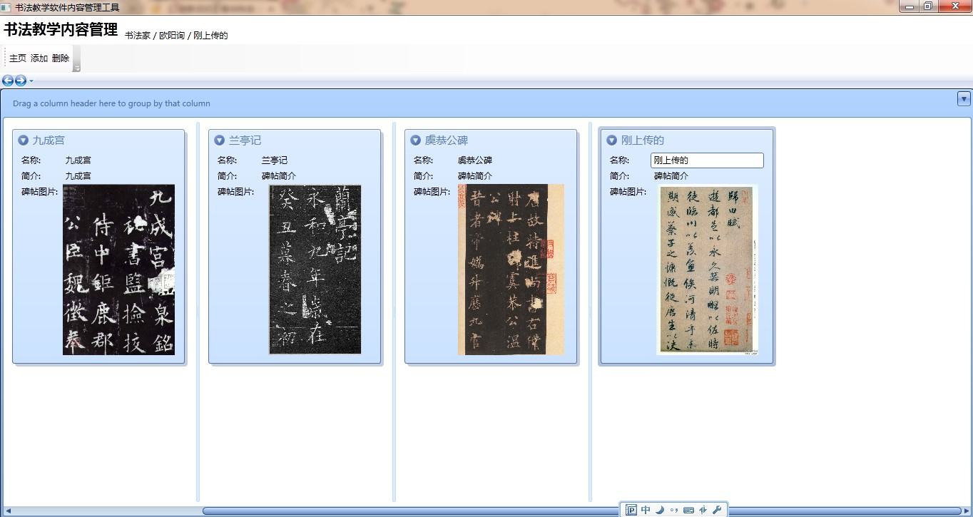

点击“添加”按钮

Sheet4
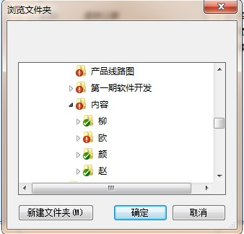

弹出“浏览文件夹”对话框，在对话框中选择要上传的图片所在的文件夹

Sheet2
 | 上传图片

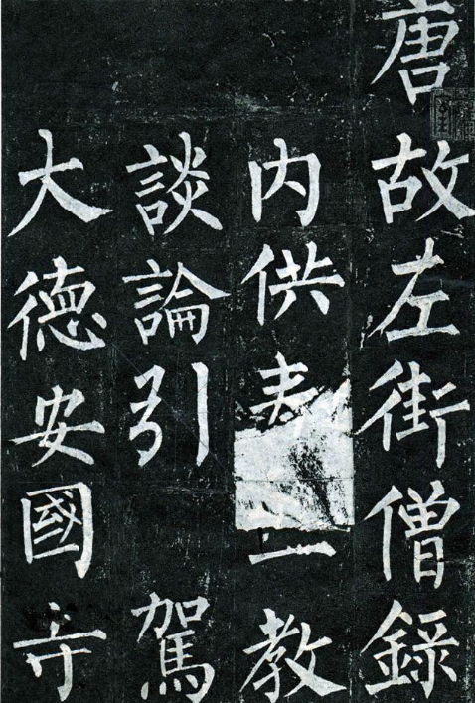
 |  |  | 玄秘塔碑（1）

 |  | 01.JPG

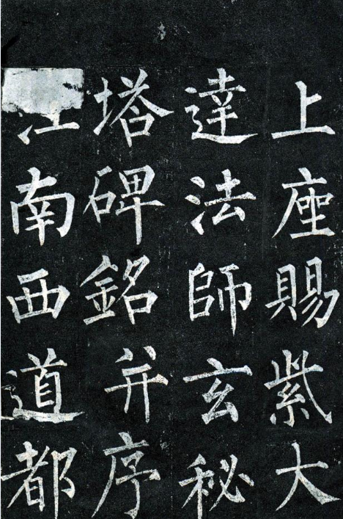
 |  |  | 玄秘塔碑（2）

 |  | 02.JPG

 |  |  |  | 上传 | 取消

弹出“上传图片”对话框，其中显示要上传的碑帖图片和译文

